Global
Class Name | ATFD | CCC | CBO | DAC | DIT | CHD | CHEF | CHER | CHL | CHVC | CHVL | LCOM | CLOC | CMI | MPC | NCSS | NOAC | NOAM | NOA | SIZE2 | NOC | NOM | NOO | NOOM | NOPA | RFC | TCC | WOC | WMC
iscteiul.ista.Application | 0 | 0 | 0 | 0 | 1 | 3.0 | 90.0 | 0.0067 | 10 | 8 | 30.0 | 1 | 3 | 79.2493 | 1 | 1 | 0 | 1 | 0 | 15 | 0 | 1 | 15 | 0 | 0 | 2 | 0.0 | 1.0 | 1
iscteiul.ista.base.ui.MainErrorHandler | 4 | 0 | 0 | 1 | 1 | 15.0 | 2875.3046 | 0.0674 | 38 | 33 | 191.687 | 1 | 15 | 58.373 | 14 | 8 | 0 | 1 | 1 | 15 | 0 | 1 | 14 | 0 | 0 | 16 | 0.0 | 1.0 | 1
iscteiul.ista.base.ui.MainLayout | 12 | 2 | 0 | 0 | 3 | 18.3158 | 7255.2016 | 0.1249 | 73 | 43 | 396.1173 | 2 | 27 | 50.3707 | 19 | 18 | 0 | 3 | 11 | 100 | N/A | 4 | 97 | 0 | 0 | 21 | 0.0 | 1.0 | 5
iscteiul.ista.base.ui.component.ViewToolbar | 12 | 1 | 2 | 0 | 3 | 12.1136 | 4411.5331 | 0.0897 | 71 | 35 | 364.1791 | 1 | 23 | 52.2147 | 10 | 16 | 0 | 1 | 9 | 79 | N/A | 2 | 78 | 0 | 0 | 8 | 0.0 | 1.0 | 3
iscteiul.ista.email.EmailSent | 1 | 0 | 3 | 3 | 1 | 4.55 | 688.1244 | 0.026 | 37 | 17 | 151.2361 | 5 | 12 | 60.9398 | 1 | 9 | 5 | 5 | 5 | 25 | 0 | 7 | 20 | 0 | 0 | 8 | 0.0 | 0.0 | 7
iscteiul.ista.email.EmailSentRepository | N/A | 0 | N/A | N/A | N/A | N/A | N/A | N/A | N/A | N/A | N/A | N/A | 0 | 0.0 | N/A | N/A | N/A | N/A | N/A | N/A | N/A | N/A | N/A | N/A | N/A | N/A | N/A | N/A | N/A
iscteiul.ista.email.EmailService | 0 | 1 | 3 | 2 | 1 | 23.8214 | 6949.4108 | 0.1214 | 56 | 37 | 291.7294 | 1 | 21 | 53.7185 | 12 | 15 | 0 | 2 | 4 | 20 | 0 | 3 | 16 | 0 | 0 | 17 | 1.0 | 1.0 | 4
iscteiul.ista.email.ui.EmailView | 9 | 2 | 2 | 5 | 5 | 36.0976 | 34713.8165 | 0.3547 | 153 | 78 | 961.6665 | 1 | 53 | 41.3152 | 46 | 38 | 0 | 1 | 14 | 138 | 0 | 2 | 132 | 0 | 0 | 27 | 0.0 | 1.0 | 4
iscteiul.ista.examplefeature.Task | 1 | 5 | 3 | 4 | 1 | 22.2727 | 11941.8866 | 0.1742 | 95 | 50 | 536.1663 | 4 | 46 | 44.2548 | 11 | 20 | 5 | 6 | 5 | 28 | 0 | 10 | 23 | 2 | 0 | 16 | 0.1333 | 0.1667 | 15
iscteiul.ista.examplefeature.TaskRepository | N/A | 0 | N/A | N/A | N/A | N/A | N/A | N/A | N/A | N/A | N/A | N/A | 0 | 0.0 | N/A | N/A | N/A | N/A | N/A | N/A | N/A | N/A | N/A | N/A | N/A | N/A | N/A | N/A | N/A
iscteiul.ista.examplefeature.TaskService | 1 | 1 | 3 | 1 | 1 | 12.2778 | 1904.4615 | 0.0512 | 33 | 26 | 155.1145 | 1 | 16 | 58.2102 | 6 | 8 | 0 | 2 | 1 | 17 | 0 | 3 | 16 | 0 | 0 | 11 | 1.0 | 1.0 | 4
iscteiul.ista.examplefeature.ui.TaskListView | 10 | 0 | 3 | 5 | 5 | 39.6 | 31952.6039 | 0.3356 | 128 | 79 | 806.8839 | 1 | 36 | 45.6074 | 47 | 28 | 0 | 1 | 13 | 137 | 0 | 2 | 132 | 0 | 0 | 42 | 0.0 | 1.0 | 2
iscteiul.ista.forex.ForexExchange | 1 | 0 | 3 | 3 | 1 | 5.1154 | 1392.8244 | 0.0416 | 63 | 20 | 272.2815 | 6 | 12 | 59.0777 | 0 | 12 | 12 | 12 | 6 | 31 | 0 | 12 | 25 | 0 | 0 | 12 | 0.0909 | 0.0 | 12
iscteiul.ista.forex.ForexExchangeRepository | N/A | 0 | N/A | N/A | N/A | N/A | N/A | N/A | N/A | N/A | N/A | N/A | 0 | 0.0 | N/A | N/A | N/A | N/A | N/A | N/A | N/A | N/A | N/A | N/A | N/A | N/A | N/A | N/A | N/A
iscteiul.ista.forex.ForexService | 1 | 0 | 3 | 1 | 1 | 19.4615 | 5190.8344 | 0.0999 | 52 | 35 | 266.7227 | 1 | 19 | 55.033 | 17 | 15 | 0 | 1 | 1 | 16 | 0 | 2 | 15 | 0 | 0 | 16 | 0.0 | 1.0 | 2
iscteiul.ista.forex.ui.ForexView | 1 | 1 | 3 | 2 | 5 | 14.5833 | 5652.7865 | 0.1058 | 71 | 44 | 387.6196 | 0 | 27 | 50.5639 | 14 | 17 | 0 | 0 | 10 | 133 | 0 | 1 | 131 | 0 | 0 | 16 | 0.0 | 0.0 | 2
iscteiul.ista.pdf.PdfDocument | 1 | 0 | 3 | 2 | 1 | 7.0 | 1240.3934 | 0.0385 | 41 | 20 | 177.1991 | 3 | 6 | 67.0441 | 0 | 6 | 5 | 6 | 4 | 23 | 0 | 6 | 19 | 0 | 0 | 6 | 0.2 | 0.1667 | 6
iscteiul.ista.pdf.PdfDocumentRepository | N/A | 0 | N/A | N/A | N/A | N/A | N/A | N/A | N/A | N/A | N/A | N/A | 0 | 0.0 | N/A | N/A | N/A | N/A | N/A | N/A | N/A | N/A | N/A | N/A | N/A | N/A | N/A | N/A | N/A
iscteiul.ista.pdf.PdfService | 2 | 0 | 3 | 1 | 1 | 23.2 | 7725.1439 | 0.1303 | 63 | 39 | 332.9803 | 1 | 28 | 50.5922 | 15 | 19 | 0 | 3 | 1 | 18 | 0 | 4 | 17 | 0 | 0 | 23 | 1.0 | 1.0 | 4
iscteiul.ista.pdf.ui.PdfListView | 9 | 1 | 2 | 4 | 5 | 33.2051 | 26762.7572 | 0.2982 | 129 | 76 | 805.9826 | 1 | 43 | 43.8734 | 38 | 33 | 0 | 1 | 13 | 137 | 0 | 2 | 132 | 0 | 0 | 30 | 0.0 | 1.0 | 3
iscteiul.ista.qrcode.QrCode | 0 | 0 | 3 | 3 | 1 | 4.0833 | 362.6431 | 0.017 | 24 | 13 | 88.8106 | 3 | 14 | 61.1967 | 2 | 6 | 3 | 3 | 3 | 20 | 0 | 4 | 17 | 0 | 0 | 6 | 0.0 | 0.0 | 4
iscteiul.ista.qrcode.QrCodeRepository | 1 | 0 | 3 | 1 | 1 | 9.75 | 956.4663 | 0.0324 | 24 | 17 | 98.0991 | 1 | 11 | 63.1927 | 6 | 3 | 0 | 3 | 1 | 17 | 0 | 3 | 16 | 0 | 0 | 11 | 1.0 | 1.0 | 3
iscteiul.ista.qrcode.QrCodeService | 1 | 0 | 3 | 1 | 1 | 7.5 | 907.6049 | 0.0312 | 28 | 20 | 121.014 | 1 | 12 | 61.7819 | 4 | 8 | 0 | 1 | 1 | 16 | 0 | 2 | 15 | 0 | 0 | 11 | 0.0 | 1.0 | 2
iscteiul.ista.qrcode.ui.QrCodeView | 11 | 3 | 3 | 6 | 5 | 37.8 | 38723.379 | 0.3815 | 159 | 87 | 1024.428 | 1 | 58 | 40.2135 | 40 | 35 | 0 | 2 | 14 | 139 | 0 | 3 | 133 | 0 | 0 | 35 | 0.0 | 1.0 | 6

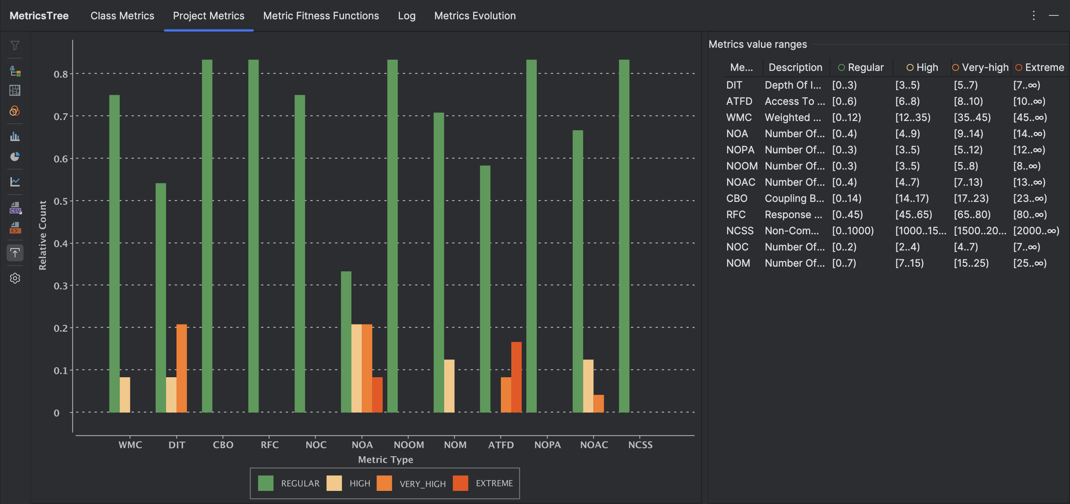
Com base no gráfico, podemos observar que os problemas de métrica se concentram particularmente nas métricas NOA (Número de Atributos) e ATFD (Acesso a Funções de Dados). Esses valores são mais elevados em comparação com outras métricas, com várias barras na categoria Very High e Extreme. No entanto, devido à natureza do código, que lida com uma página web, essa complexidade nas métricas é esperada, uma vez que estruturas web tendem a exigir maior número de atributos e maior acessibilidade a funções de dados.

